المؤشرات الكلية

سوق العراق للاوراق المالية
جلسة الثلاثاء 2026/3/3 |  |  |  | تقرير أسعار الأسهم المتداولة لسوق العراق للأوراق المالية
الجلسة (41)
الاسهم المتداولة المدرجة و OTC |  |  | 1,248,277,373 |  |  | قيمة الأسهم المتداولة المدرجة و OTC |  | 1,877,570,628 |  |  | صفقات الشركات المدرجة وOTC | 1121
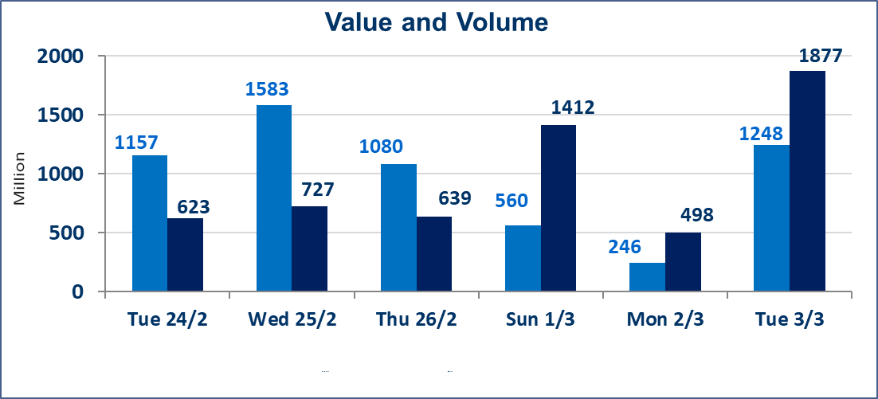
المؤشر60 ISX اليوم | 937.66 |  | نقطة |  |  | المؤشر15 ISX اليوم | 1187.26 | نقطة
المؤشر 60 ISX السابق | 945.52 |  | نقطة |  |  | المؤشر 15 ISX السابق | 1199.79 | نقطة
نسبة التغير | -0.83 |  | % |  |  | نسبة التغير | -1.04 | %
عدد النقاط | -7.86 |  | نقطة |  |  | عدد النقاط | -12.53 | نقطة

الشركات المدرجة | 104 | OTC | 14 | 118 |  | الشركات غير المتداولة المدرجة | 49 | OTC | 12 | 61
الشركات المتداولة | 45 | OTC | 2 | 47 |  | الشركات المرتفعة |  |  | 6
شركات الهيئة العامة |  |  |  | 0 |  | الشركات المنخفضة |  |  | 24
الموقوفة بقرار من هيأة الأوراق المالية |  |  |  | 10
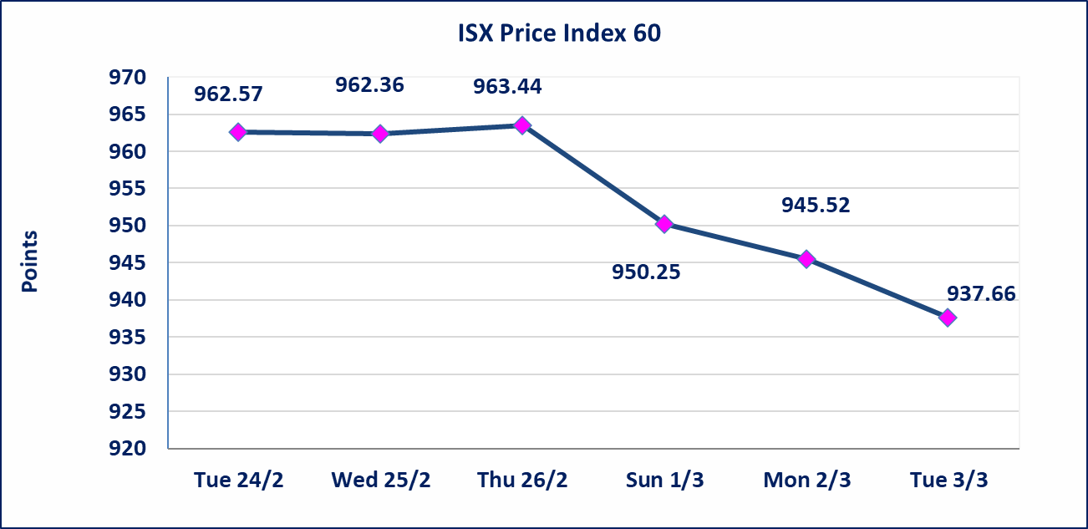
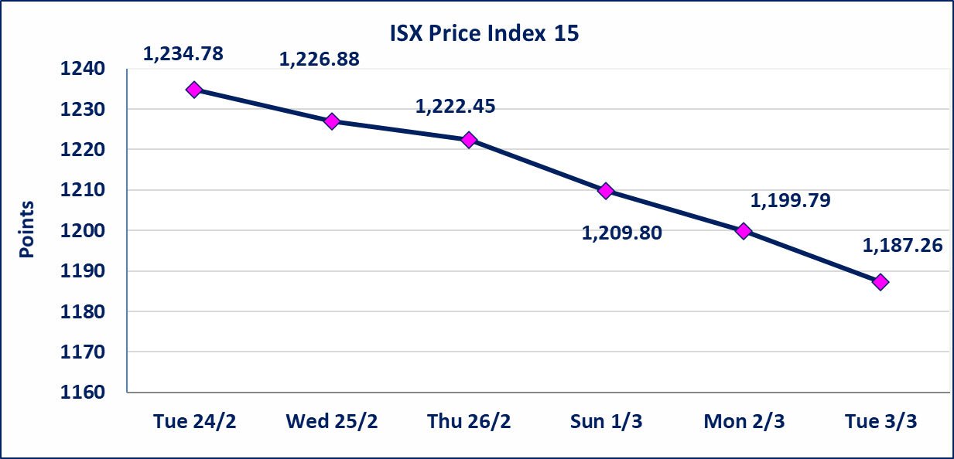

الاوامر الخاصة | نفذت شركة ايلاف للوساطة أمر متقابل مقصود على أسهم شركة العراقية لضمان الودائع بعدد أسهم (789,472,680) سهم بقيمة (789,472,680) مليار دينار ، في زمن الجلسة الاضافي (بعد الساعة 1 ظهراً) وفقاً لاجراءات تنفيذ الصفقات الكبيرة.
الحد الأعلى والادنى للتغير في السعر | نسبة التغير في كافة المنصات (5%) إرتفاعاً وإنخفاضاً من سعر الاغلاق السابق.
Web site : www.isx-iq.net E-mail : info-isx@isx-iq.net |  |  |  |  | 07834000034 - 07711211522 : ص . ب :3607 العلوية الهاتف |  |  |  |  |  | بغداد /الكرادة/ قرب المسرح الوطني /مجاور مصرف الخليج التجاري

نسبة التغير
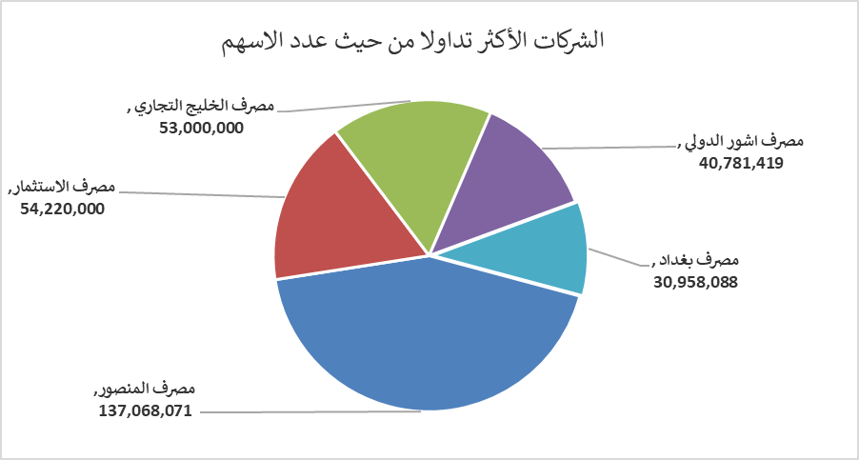
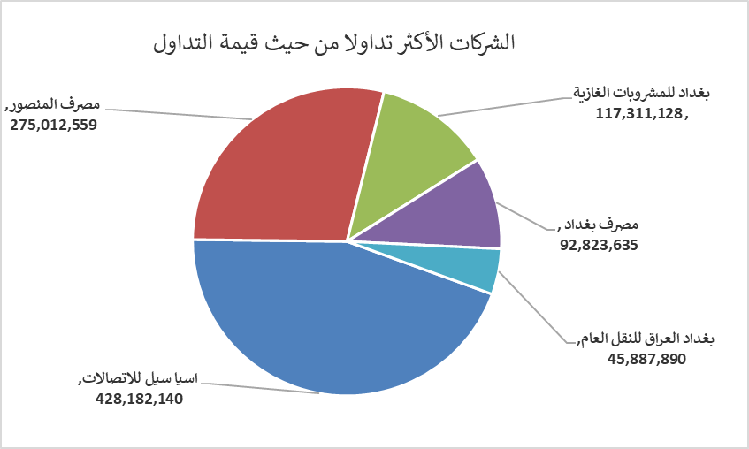
الشركات الأكثر ارتفاعاً وانخفاضاً

نسبة التغير لاسعار الاغلاق الاكثر ارتفاعاً |  |  |  | نسبة التغير لاسعار الاغلاق الاكثر انخفاضاً
اسم الشركة | اغلاق | التغير(%) | الاسهم المتداولة | اسم الشركة | اغلاق | التغير (%) | الاسهم المتداولة
مصرف الشرق الأوسط | 0.070 | 16.67 | 82,244 | فنادق المنصور | 47.500 | -5.00 | 11,000
مصرف سومر التجاري | 0.140 | 7.69 | 2,000,000 | الخازر لانتاج المواد الانشائية | 1.150 | -4.96 | 1,028,961
مصرف الوطني الاسلامي | 0.750 | 4.17 | 250,000 | الصناعات الخفيفة | 1.210 | -4.72 | 6,141,463
بابل للانتاج الحيواني والنباتي | 6.950 | 3.73 | 137,662 | مصرف الاستثمار | 0.210 | -4.55 | 54,220,000
مصرف العراقي الاسلامي | 0.980 | 1.03 | 1,047,413 | المواد الانشائية الحديثة | 1.090 | -4.39 | 10,000

الشركات الاكثر نشاطا حسب الاسهم المتداولة (حجم التداول) |  |  |  | الشركات الاكثر نشاطا حسب القيمة المتداولة
اسم الشركة | اغلاق | التغير(%) | الاسهم المتداولة | اسم الشركة | اغلاق | التغير (%) | القيمة المتداولة
مصرف المنصور | 2.020 | 1.00 | 137,068,071 | اسيا سيل للاتصالات | 14.100 | -2.29 | 428,182,140
مصرف الاستثمار | 0.210 | -4.55 | 54,220,000 | مصرف المنصور | 2.020 | 1.00 | 275,012,559
مصرف الخليج التجاري | 0.310 | 0.00 | 53,000,000 | بغداد للمشروبات الغازية | 5.640 | -1.05 | 117,311,128
مصرف اشور الدولي | 0.230 | 0.00 | 40,781,419 | مصرف بغداد | 2.970 | -1.98 | 92,823,635
مصرف بغداد | 2.970 | -1.98 | 30,958,088 | بغداد العراق للنقل العام | 21.000 | -0.99 | 45,887,890

